2021_07_data
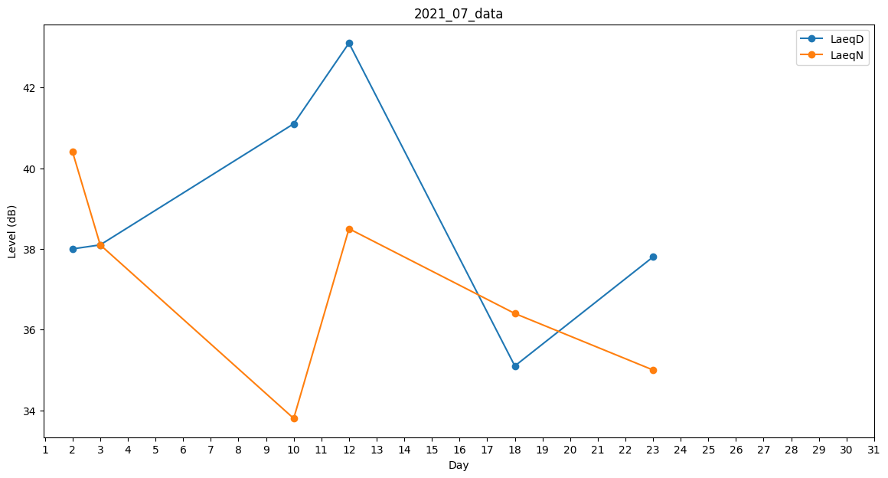
Day | LaeqD | LaeqN
1 | 36.2 | 0
2 | 38 | 40.4
3 | 38.1 | 38.1
4 | 39.3 | 0
5 | 33.4 | 0
6 | 33.4 | 0
7 | 0 | 0
8 | 37.7 | 0
9 | 36.7 | 0
10 | 41.1 | 33.8
11 | 36.2 | 0
12 | 43.1 | 38.5
13 | 32.9 | 0
14 | 0 | 39
15 | 38.4 | 0
16 | 39.8 | 0
17 | 35.9 | 0
18 | 35.1 | 36.4
19 | 36.2 | 0
20 | 39.8 | 0
21 | 40 | 0
22 | 35.4 | 0
23 | 37.8 | 35
24 | 35.9 | 0
25 | 0 | 0
26 | 32.9 | 0
27 | 39.3 | 0
28 | 0 | 34.6
29 | 36.2 | 0
30 | 37.6 | 0
31 | 36.2 | 0

